Лист1
РАБОЧИЙ ТЕХНИЧЕСКИЙ ОТЧЕТ |  |  |  |  | НОМЕР: 2020 11 GN 017
 |  |  |  |  | ДАТА: 06.11.2020
Наименование предприятия |  |  |  | ООО "SITORA AVTO SAVDO"
Ф.И.О. составившего отчет |  |  |  | Нарзиев Равшан
Номер телефона с кодом города |  |  |  | 91 400 86 46
Модель |  |  | Идентификационный номер автомобиля |  | Пробег | Дата продажи
Нексия R3 |  |  | XWBTF69V1LA126773 |  | 4599 | 2020-07-26
Обстоятельства при которых обнаружена проблема |  |  |  | Описание проблемы
 |  |  |  | Mijoz mashinadan shikoyat qilib keldi. Mashinam soatiga 60-km tezlikdan oshmaydi gaz pedal polikga yopishadi lekin moshina yurimiydi tabloda indikator cheek yonadi moshinamdagi ushbu nosozlikni bartaraf qib beringlar.
А. |  | Автомобиль стоял, двигатель не работал
В. | Автомобиль находился в движении: |  |  | Информация относительно проблемы (Приложить чертеж или фотграфию неисправности)
 |  | При торможении
 |  | При переходе от ускорения к накату
 |  | При переключение на задний ход |  | 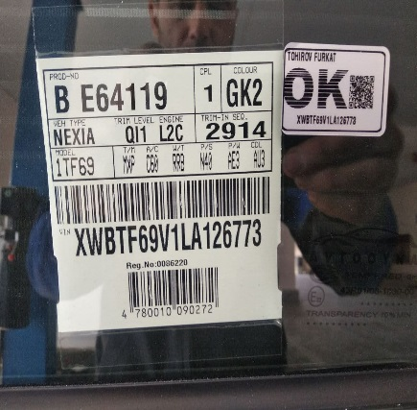 | 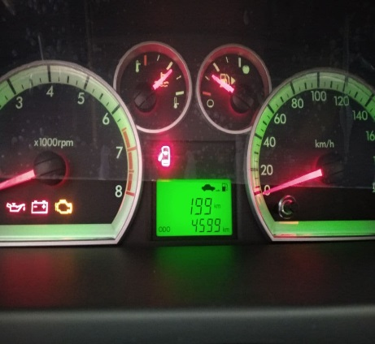
 |  | При повороте
 |  | При ускорении
 |  | При замедлении
 |  | При ______ оборотах в минут
 |  | При любой скорости
 |  | На неровной дороге
 |  | На _____ передаче
С. | При использовании:
 |  | Тормозов |  | 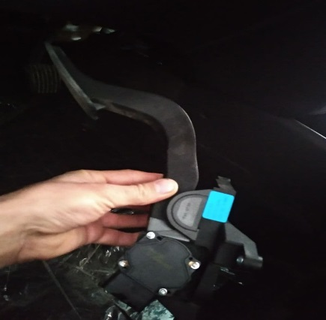 | 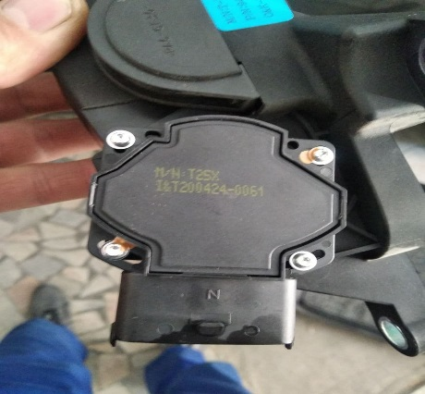
 |  | При повороте руля
 |  | При выключении сцепления
 |  | Обогревателя / кондиционера
 |  | При работе стеклоочистит / омывателя
 |  | При включении радио / CD проигрыват
 |  | Обогревателя заднего стекла
 |  | Прочее
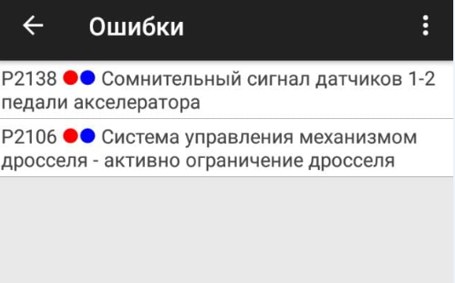
D. | При работе двигателя:
 |  | При запуске |  |  | 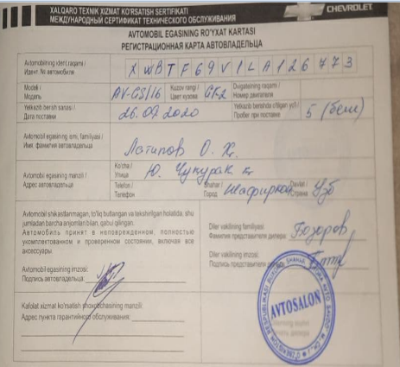
 |  | При прогреве
 |  | На холотом ходу
 |  | При горячем двигателе
E. | Возникает:
 |  | При ускорении
 |  | При высоких оборотах двигателя
 |  | При большой скорости
 |  | При большой загрузке багажника
F. | Когда случается по времени: |  |  | Информация о проблемной детали
 |  | Всегда |  | Номер детали по каталогу: | 94544942
 |  | Иногда |  | Наименование детали: | ПЕДАЛЬ АКСЕЛЕРАТОРА
 |  | После _____ км движения |  | Название поставщика: | GM
 |  | После _____ минут езды |  | LOT № детали: | GP-12
Действия инженера по гарантии дилерского предприятия |  |  |  | Biz ushbu mashinani diagnos ustalar bilan tekshirib ko'rganimizda ushbu mashinada gaz pedali nosozligi aniqlandi gaz pedali simlarni tekshirdi xamasi butun oshipka P2138 va p2106 chiqyapti oshipkalar o'chirganda o'chadi lekin mashinani haydaganda yana cheek yonadi va moshina o'girlashib qoladi va yana shu P2138 -P2106 oshipka beradi.

Ответственный Отдел по принятию мер и исследованию проблемы

 |  |  |  | (заполняется со стороны Отдела Гарантии качества АО "GM Uzbekistan")

